画面イメージ
画面番号 | 画面名 | チーム |  | 最終更新者
101_01 | ログイン画面/LoginView | ES_B | 日付 | 2022-07-29
 |  |  | 氏名 | 那須勇大
画面イメージ
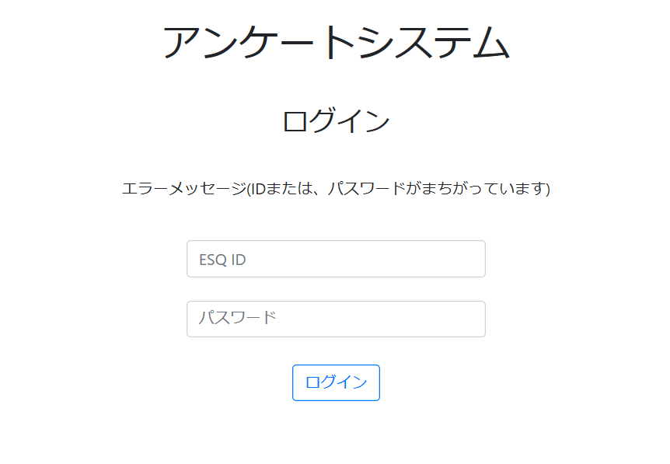

1

2

3

4

